加入依頼書
2020年10月改定版
公益財団法人 国際人材協力機構 御中 |  |  |  | 団体総合生活補償保険（ＭＳ＆ＡＤ型）加入依頼書 |  |  |  |  |  |  |  |  |  |  |  |  | No.
次の技能実習生もしくは就労者について、普通保険約款および特約を承認の上、貴財団
を保険契約者とする団体総合生活補償保険（ＭＳ＆ＡＤ型）包括契約の加入を依頼します。
ご加入に際して
①加入依頼する実習実施者等が受け入れる技能実習生もしくは就労者であること |  |  |  |  |  | 受付印 |  | 加入者 | 住所 | 〒 |  |  |  | TEL |  |  |  | 担当部課
②重要事項説明書の内容 |  |  |  |  |  |  |  |  |  | ﾌﾘｶﾞﾅ |  |  |  | FAX
③重要事項説明書添付の「ご加入内容確認事項」の内容
④「個人情報の取扱いに関するご案内」の内容
印
印
加入依頼日 （西暦） |  |  | 入国予定日 |  |  |  |  |  | 加入者名 | 私と被保険者全員は「ご加入に際して」を確認し、契約者である（公財）国際研修協力機構に対して加入を依頼します。 |  |  |  |  |  |  |  | 担当者

再入国 継続 |  | 前契約の満期日
 |  |  |  |  |  |  |  |  |  | ﾌﾘｶﾞﾅ

10件以上のデータを印刷する場合は「印刷範囲を拡大する方法」をご確認ください。
 |  |  |  |  |  |  |  | 被保険者数 |  |  | 0人 |  | 保険料計 | 0円

NO | 氏名 | 国籍 | 性別 | 生年月日 | 講習期間 |  | 団体総合生活補償保険 |  |  |  |  |  |  |  | 他の保険※２ 契約等の有無 | 実習実施者名 もしくは受入企業 |  |  | 保険 始期日
 | （アルファベットでご記入ください。） |  |  |  |  |  | 保険期間 |  |  | タイプ | プラン | 口数 | 職業・職務※１ | 保険料
1 |  |  |  | （西暦）

2 |  |  |  | （西暦）

3 |  |  |  | （西暦）

4 |  |  |  | （西暦）

5 |  |  |  | （西暦）

6 |  |  |  | （西暦）

7 |  |  |  | （西暦）

8 |  |  |  | （西暦）

9 |  |  |  | （西暦）

10 |  |  |  | （西暦）

11 |  |  |  | （西暦）

12 |  |  |  | （西暦）

13 |  |  |  | （西暦）

14 |  |  |  | （西暦）

15 |  |  |  | （西暦）

16 |  |  |  | （西暦）

17 |  |  |  | （西暦）

18 |  |  |  | （西暦）

19 |  |  |  | （西暦）

20 |  |  |  | （西暦）

21 |  |  |  | （西暦）

22 |  |  |  | （西暦）

23 |  |  |  | （西暦）

24 |  |  |  | （西暦）

25 |  |  |  | （西暦）

26 |  |  |  | （西暦）

27 |  |  |  | （西暦）

28 |  |  |  | （西暦）

29 |  |  |  | （西暦）

30 |  |  |  | （西暦）

31 |  |  |  | （西暦）

32 |  |  |  | （西暦）

33 |  |  |  | （西暦）

34 |  |  |  | （西暦）

35 |  |  |  | （西暦）

36 |  |  |  | （西暦）

37 |  |  |  | （西暦）

38 |  |  |  | （西暦）

39 |  |  |  | （西暦）

40 |  |  |  | （西暦）

41 |  |  |  | （西暦）

42 |  |  |  | （西暦）

43 |  |  |  | （西暦）

44 |  |  |  | （西暦）

45 |  |  |  | （西暦）

46 |  |  |  | （西暦）

47 |  |  |  | （西暦）

48 |  |  |  | （西暦）

49 |  |  |  | （西暦）

50 |  |  |  | （西暦）

51 |  |  |  | （西暦）

52 |  |  |  | （西暦）

53 |  |  |  | （西暦）

54 |  |  |  | （西暦）

55 |  |  |  | （西暦）

56 |  |  |  | （西暦）

57 |  |  |  | （西暦）

58 |  |  |  | （西暦）

59 |  |  |  | （西暦）

60 |  |  |  | （西暦）

61 |  |  |  | （西暦）

62 |  |  |  | （西暦）

63 |  |  |  | （西暦）

64 |  |  |  | （西暦）

65 |  |  |  | （西暦）

66 |  |  |  | （西暦）

67 |  |  |  | （西暦）

68 |  |  |  | （西暦）

69 |  |  |  | （西暦）

70 |  |  |  | （西暦）

71 |  |  |  | （西暦）

72 |  |  |  | （西暦）

73 |  |  |  | （西暦）

74 |  |  |  | （西暦）

75 |  |  |  | （西暦）

76 |  |  |  | （西暦）

77 |  |  |  | （西暦）

78 |  |  |  | （西暦）

79 |  |  |  | （西暦）

80 |  |  |  | （西暦）

81 |  |  |  | （西暦）

82 |  |  |  | （西暦）

83 |  |  |  | （西暦）

84 |  |  |  | （西暦）

85 |  |  |  | （西暦）

86 |  |  |  | （西暦）

87 |  |  |  | （西暦）

88 |  |  |  | （西暦）

89 |  |  |  | （西暦）

90 |  |  |  | （西暦）

91 |  |  |  | （西暦）

92 |  |  |  | （西暦）

93 |  |  |  | （西暦）

94 |  |  |  | （西暦）

95 |  |  |  | （西暦）

96 |  |  |  | （西暦）

97 |  |  |  | （西暦）

98 |  |  |  | （西暦）

99 |  |  |  | （西暦）

100 |  |  |  | （西暦）

101 |  |  |  | （西暦）

102 |  |  |  | （西暦）

103 |  |  |  | （西暦）

104 |  |  |  | （西暦）

105 |  |  |  | （西暦）

106 |  |  |  | （西暦）

107 |  |  |  | （西暦）

108 |  |  |  | （西暦）

109 |  |  |  | （西暦）

110 |  |  |  | （西暦）

111 |  |  |  | （西暦）

112 |  |  |  | （西暦）

113 |  |  |  | （西暦）

114 |  |  |  | （西暦）

115 |  |  |  | （西暦）

116 |  |  |  | （西暦）

117 |  |  |  | （西暦）

118 |  |  |  | （西暦）

119 |  |  |  | （西暦）

120 |  |  |  | （西暦）

121 |  |  |  | （西暦）

122 |  |  |  | （西暦）

123 |  |  |  | （西暦）

124 |  |  |  | （西暦）

125 |  |  |  | （西暦）

126 |  |  |  | （西暦）

127 |  |  |  | （西暦）

128 |  |  |  | （西暦）

129 |  |  |  | （西暦）

130 |  |  |  | （西暦）

131 |  |  |  | （西暦）

132 |  |  |  | （西暦）

133 |  |  |  | （西暦）

134 |  |  |  | （西暦）

135 |  |  |  | （西暦）

136 |  |  |  | （西暦）

137 |  |  |  | （西暦）

138 |  |  |  | （西暦）

139 |  |  |  | （西暦）

140 |  |  |  | （西暦）

141 |  |  |  | （西暦）

142 |  |  |  | （西暦）

143 |  |  |  | （西暦）

144 |  |  |  | （西暦）

145 |  |  |  | （西暦）

146 |  |  |  | （西暦）

147 |  |  |  | （西暦）

148 |  |  |  | （西暦）

149 |  |  |  | （西暦）

150 |  |  |  | （西暦）

151 |  |  |  | （西暦）

152 |  |  |  | （西暦）

153 |  |  |  | （西暦）

154 |  |  |  | （西暦）

155 |  |  |  | （西暦）

156 |  |  |  | （西暦）

157 |  |  |  | （西暦）

158 |  |  |  | （西暦）

159 |  |  |  | （西暦）

160 |  |  |  | （西暦）

161 |  |  |  | （西暦）

162 |  |  |  | （西暦）

163 |  |  |  | （西暦）

164 |  |  |  | （西暦）

165 |  |  |  | （西暦）

166 |  |  |  | （西暦）

167 |  |  |  | （西暦）

168 |  |  |  | （西暦）

169 |  |  |  | （西暦）

170 |  |  |  | （西暦）

171 |  |  |  | （西暦）

172 |  |  |  | （西暦）

173 |  |  |  | （西暦）

174 |  |  |  | （西暦）

175 |  |  |  | （西暦）

176 |  |  |  | （西暦）

177 |  |  |  | （西暦）

178 |  |  |  | （西暦）

179 |  |  |  | （西暦）

180 |  |  |  | （西暦）

181 |  |  |  | （西暦）

182 |  |  |  | （西暦）

183 |  |  |  | （西暦）

184 |  |  |  | （西暦）

185 |  |  |  | （西暦）

186 |  |  |  | （西暦）

187 |  |  |  | （西暦）

188 |  |  |  | （西暦）

189 |  |  |  | （西暦）

190 |  |  |  | （西暦）

191 |  |  |  | （西暦）

192 |  |  |  | （西暦）

193 |  |  |  | （西暦）

194 |  |  |  | （西暦）

195 |  |  |  | （西暦）

196 |  |  |  | （西暦）

197 |  |  |  | （西暦）

198 |  |  |  | （西暦）

199 |  |  |  | （西暦）

200 |  |  |  | （西暦）

通知書入力
公益財団法人 国際研修協力機構 御中 |  |  |  | 団体総合生活補償保険（標準型）加入通知書 |  |  |  |  |  |  |  |  |  |  |  | No.

先般、貴財団に申し込みました傷害保険について、保険始期日
が確定した技能実習生もしくは就労者および除外者となった技能実習生 |  |  |  |  |  | 受付印 |  | 加入者 | 住所 | 〒 |  |  | TEL |  |  |  | 担当部課
もしくは就労者を次のとおり報告します。 |  |  |  |  |  |  |  |  |  | ﾌﾘｶﾞﾅ |  |  | FAX

印
印
加入依頼日 （西暦） |  |  | 入国予定日 |  |  |  |  |  | 加入者名 | 私と被保険者全員は「ご加入に際して」を確認し、契約者である（公財）国際研修協力機構に対して加入を依頼します。 |  |  |  |  |  |  | 担当者

再入国 継続 |  | 前契約の満期日
 |  |  |  |  |  |  |  |  |  | ﾌﾘｶﾞﾅ

 |  |  |  |  |  |  |  | 被保険者数 |  |  | 0人 | 保険料計 | 0円

NO | 技能実習生氏名 （アルファベットでご記入ください。） | 生年月日 | 除外者 | 保険始期日 | 日本での滞在希望期間 |  |  |  |  | 返れい保険料振込先 |  |  |  |  | 実習実施機関名 |  |  | 保険 始期日
 |  |  |  |  | 年 |  | 月
1 |  | （西暦） |  | （西暦） |  |  |  |  |  | （金融機関名） |  |  |  | （銀行 又は 信金）

2 |  | （西暦） |  | （西暦）

3 |  | （西暦） |  | （西暦） |  |  |  |  |  |  |  |  |  | （本店 又は 支店）

4 |  | （西暦） |  | （西暦）

5 |  | （西暦） |  | （西暦） |  |  |  |  |  | （種類）

6 |  | （西暦） |  | （西暦）

7 |  | （西暦） |  | （西暦） |  |  |  |  |  | （口座番号）

8 |  | （西暦） |  | （西暦）

9 |  | （西暦） |  | （西暦） |  |  |  |  |  | （名義）

10 |  | （西暦） |  | （西暦）

11 |  | （西暦） |  | （西暦）

12 |  | （西暦） |  | （西暦）

13 |  | （西暦） |  | （西暦）

14 |  | （西暦） |  | （西暦）

15 |  | （西暦） |  | （西暦）

16 |  | （西暦） |  | （西暦）

17 |  | （西暦） |  | （西暦）

18 |  | （西暦） |  | （西暦）

19 |  | （西暦） |  | （西暦）

20 |  | （西暦） |  | （西暦）

21 |  | （西暦） |  | （西暦）

22 |  | （西暦） |  | （西暦）

23 |  | （西暦） |  | （西暦）

24 |  | （西暦） |  | （西暦）

25 |  | （西暦） |  | （西暦）

26 |  | （西暦） |  | （西暦）

27 |  | （西暦） |  | （西暦）

28 |  | （西暦） |  | （西暦）

29 |  | （西暦） |  | （西暦）

30 |  | （西暦） |  | （西暦）

31 |  | （西暦） |  | （西暦）

32 |  | （西暦） |  | （西暦）

33 |  | （西暦） |  | （西暦）

34 |  | （西暦） |  | （西暦）

35 |  | （西暦） |  | （西暦）

36 |  | （西暦） |  | （西暦）

37 |  | （西暦） |  | （西暦）

38 |  | （西暦） |  | （西暦）

39 |  | （西暦） |  | （西暦）

40 |  | （西暦） |  | （西暦）

41 |  | （西暦） |  | （西暦）

42 |  | （西暦） |  | （西暦）

43 |  | （西暦） |  | （西暦）

44 |  | （西暦） |  | （西暦）

45 |  | （西暦） |  | （西暦）

46 |  | （西暦） |  | （西暦）

47 |  | （西暦） |  | （西暦）

48 |  | （西暦） |  | （西暦）

49 |  | （西暦） |  | （西暦）

50 |  | （西暦） |  | （西暦）

51 |  | （西暦） |  | （西暦）

52 |  | （西暦） |  | （西暦）

53 |  | （西暦） |  | （西暦）

54 |  | （西暦） |  | （西暦）

55 |  | （西暦） |  | （西暦）

56 |  | （西暦） |  | （西暦）

57 |  | （西暦） |  | （西暦）

58 |  | （西暦） |  | （西暦）

59 |  | （西暦） |  | （西暦）

60 |  | （西暦） |  | （西暦）

61 |  | （西暦） |  | （西暦）

62 |  | （西暦） |  | （西暦）

63 |  | （西暦） |  | （西暦）

64 |  | （西暦） |  | （西暦）

65 |  | （西暦） |  | （西暦）

66 |  | （西暦） |  | （西暦）

67 |  | （西暦） |  | （西暦）

68 |  | （西暦） |  | （西暦）

69 |  | （西暦） |  | （西暦）

70 |  | （西暦） |  | （西暦）

71 |  | （西暦） |  | （西暦）

72 |  | （西暦） |  | （西暦）

73 |  | （西暦） |  | （西暦）

74 |  | （西暦） |  | （西暦）

75 |  | （西暦） |  | （西暦）

76 |  | （西暦） |  | （西暦）

77 |  | （西暦） |  | （西暦）

78 |  | （西暦） |  | （西暦）

79 |  | （西暦） |  | （西暦）

80 |  | （西暦） |  | （西暦）

81 |  | （西暦） |  | （西暦）

82 |  | （西暦） |  | （西暦）

83 |  | （西暦） |  | （西暦）

84 |  | （西暦） |  | （西暦）

85 |  | （西暦） |  | （西暦）

86 |  | （西暦） |  | （西暦）

87 |  | （西暦） |  | （西暦）

88 |  | （西暦） |  | （西暦）

89 |  | （西暦） |  | （西暦）

90 |  | （西暦） |  | （西暦）

91 |  | （西暦） |  | （西暦）

92 |  | （西暦） |  | （西暦）

93 |  | （西暦） |  | （西暦）

94 |  | （西暦） |  | （西暦）

95 |  | （西暦） |  | （西暦）

96 |  | （西暦） |  | （西暦）

97 |  | （西暦） |  | （西暦）

98 |  | （西暦） |  | （西暦）

99 |  | （西暦） |  | （西暦）

100 |  | （西暦） |  | （西暦）

101 |  | （西暦） |  | （西暦）

102 |  | （西暦） |  | （西暦）

103 |  | （西暦） |  | （西暦）

104 |  | （西暦） |  | （西暦）

105 |  | （西暦） |  | （西暦）

106 |  | （西暦） |  | （西暦）

107 |  | （西暦） |  | （西暦）

108 |  | （西暦） |  | （西暦）

109 |  | （西暦） |  | （西暦）

110 |  | （西暦） |  | （西暦）

111 |  | （西暦） |  | （西暦）

112 |  | （西暦） |  | （西暦）

113 |  | （西暦） |  | （西暦）

114 |  | （西暦） |  | （西暦）

115 |  | （西暦） |  | （西暦）

116 |  | （西暦） |  | （西暦）

117 |  | （西暦） |  | （西暦）

118 |  | （西暦） |  | （西暦）

119 |  | （西暦） |  | （西暦）

120 |  | （西暦） |  | （西暦）

121 |  | （西暦） |  | （西暦）

122 |  | （西暦） |  | （西暦）

123 |  | （西暦） |  | （西暦）

124 |  | （西暦） |  | （西暦）

125 |  | （西暦） |  | （西暦）

126 |  | （西暦） |  | （西暦）

127 |  | （西暦） |  | （西暦）

128 |  | （西暦） |  | （西暦）

129 |  | （西暦） |  | （西暦）

130 |  | （西暦） |  | （西暦）

131 |  | （西暦） |  | （西暦）

132 |  | （西暦） |  | （西暦）

133 |  | （西暦） |  | （西暦）

134 |  | （西暦） |  | （西暦）

135 |  | （西暦） |  | （西暦）

136 |  | （西暦） |  | （西暦）

137 |  | （西暦） |  | （西暦）

138 |  | （西暦） |  | （西暦）

139 |  | （西暦） |  | （西暦）

140 |  | （西暦） |  | （西暦）

141 |  | （西暦） |  | （西暦）

142 |  | （西暦） |  | （西暦）

143 |  | （西暦） |  | （西暦）

144 |  | （西暦） |  | （西暦）

145 |  | （西暦） |  | （西暦）

146 |  | （西暦） |  | （西暦）

147 |  | （西暦） |  | （西暦）

148 |  | （西暦） |  | （西暦）

149 |  | （西暦） |  | （西暦）

150 |  | （西暦） |  | （西暦）

151 |  | （西暦） |  | （西暦）

152 |  | （西暦） |  | （西暦）

153 |  | （西暦） |  | （西暦）

154 |  | （西暦） |  | （西暦）

155 |  | （西暦） |  | （西暦）

156 |  | （西暦） |  | （西暦）

157 |  | （西暦） |  | （西暦）

158 |  | （西暦） |  | （西暦）

159 |  | （西暦） |  | （西暦）

160 |  | （西暦） |  | （西暦）

161 |  | （西暦） |  | （西暦）

162 |  | （西暦） |  | （西暦）

163 |  | （西暦） |  | （西暦）

164 |  | （西暦） |  | （西暦）

165 |  | （西暦） |  | （西暦）

166 |  | （西暦） |  | （西暦）

167 |  | （西暦） |  | （西暦）

168 |  | （西暦） |  | （西暦）

169 |  | （西暦） |  | （西暦）

170 |  | （西暦） |  | （西暦）

171 |  | （西暦） |  | （西暦）

172 |  | （西暦） |  | （西暦）

173 |  | （西暦） |  | （西暦）

174 |  | （西暦） |  | （西暦）

175 |  | （西暦） |  | （西暦）

176 |  | （西暦） |  | （西暦）

177 |  | （西暦） |  | （西暦）

178 |  | （西暦） |  | （西暦）

179 |  | （西暦） |  | （西暦）

180 |  | （西暦） |  | （西暦）

181 |  | （西暦） |  | （西暦）

182 |  | （西暦） |  | （西暦）

183 |  | （西暦） |  | （西暦）

184 |  | （西暦） |  | （西暦）

185 |  | （西暦） |  | （西暦）

186 |  | （西暦） |  | （西暦）

187 |  | （西暦） |  | （西暦）

188 |  | （西暦） |  | （西暦）

189 |  | （西暦） |  | （西暦）

190 |  | （西暦） |  | （西暦）

191 |  | （西暦） |  | （西暦）

192 |  | （西暦） |  | （西暦）

193 |  | （西暦） |  | （西暦）

194 |  | （西暦） |  | （西暦）

195 |  | （西暦） |  | （西暦）

196 |  | （西暦） |  | （西暦）

197 |  | （西暦） |  | （西暦）

198 |  | （西暦） |  | （西暦）

199 |  | （西暦） |  | （西暦）

200 |  | （西暦） |  | （西暦）

印刷範囲を拡大する方法
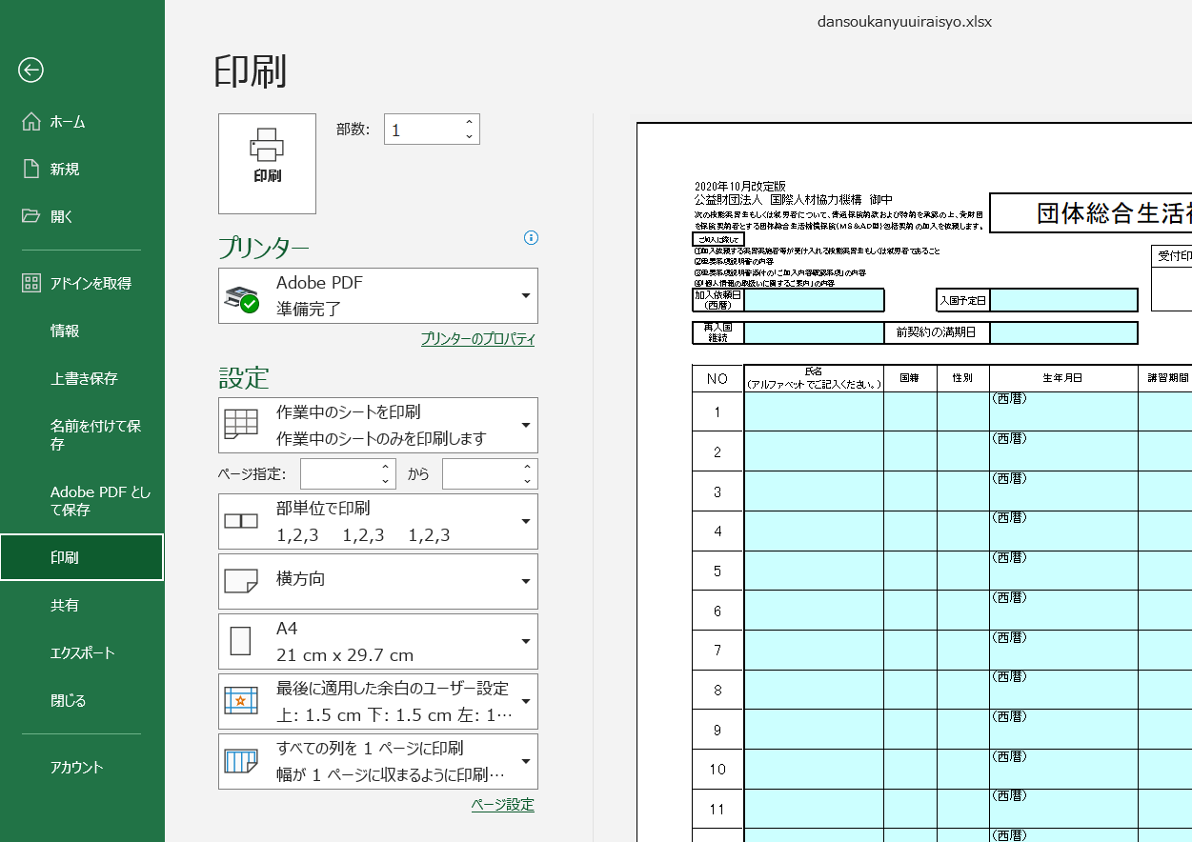
■印刷範囲を拡大する方法

10件以上のデータを印刷する場合は、以下の手順で、印刷範囲を拡大してください。
（以下の手順は「加入依頼書」シートで説明していますが、「通知書入力」シートも同様の操作となります。）

①「表示」メニューの「改ページプレビュー」をクリック

②改ページの位置をドラッグし、印刷範囲を広げます。
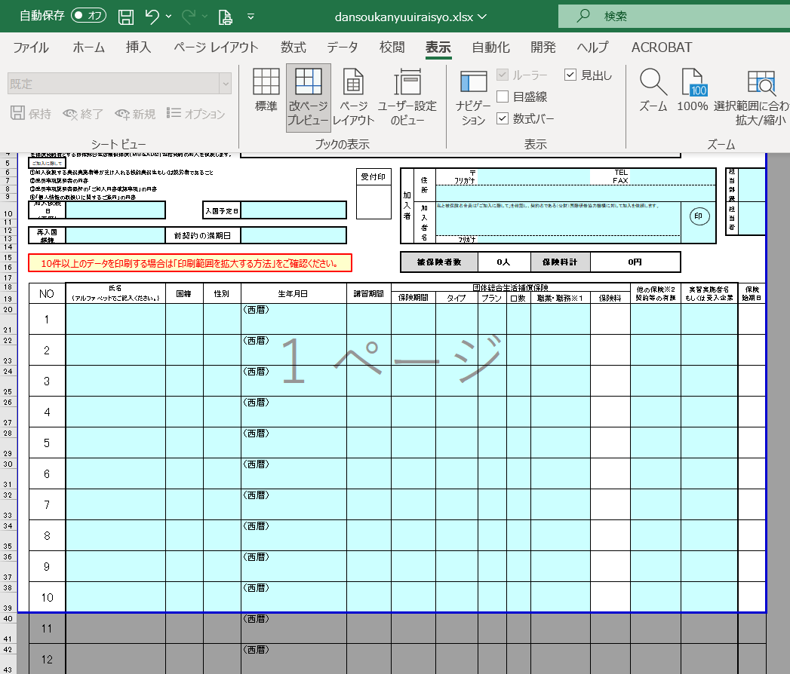
青いラインの上にマウスを合わせ
↕マークに変わったら
ドラッグして印刷範囲を広げます。

③印刷範囲が変わったら、印刷を行ってください。
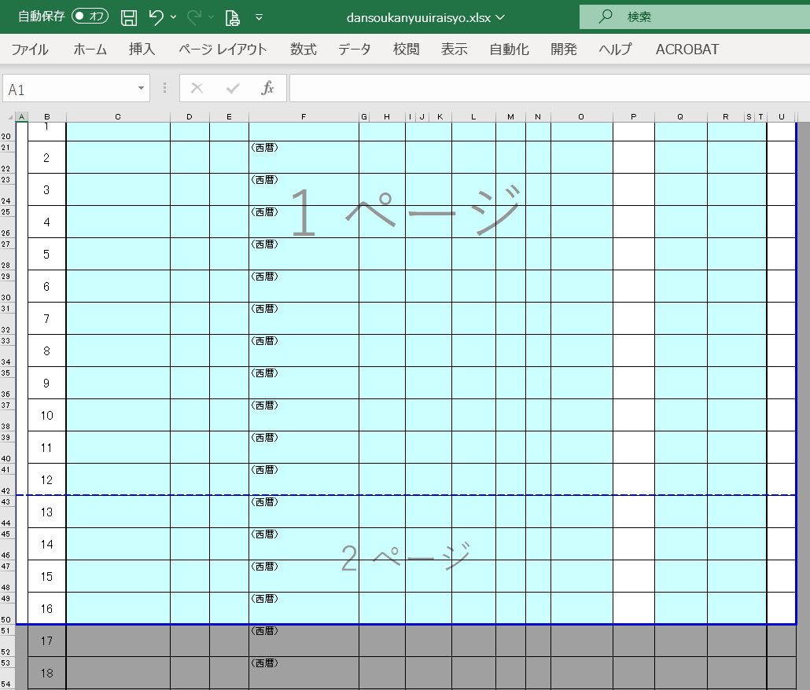

青い点線のラインが自動的に表示され
1ページ目
2ページ目
と印刷範囲が広がったことが確認できます。
青い点線をドラッグすると、改ページ位置を調整できます。

④「ファイル」メニューの「印刷」をクリックして、印刷を実行します。

